2022_02_data
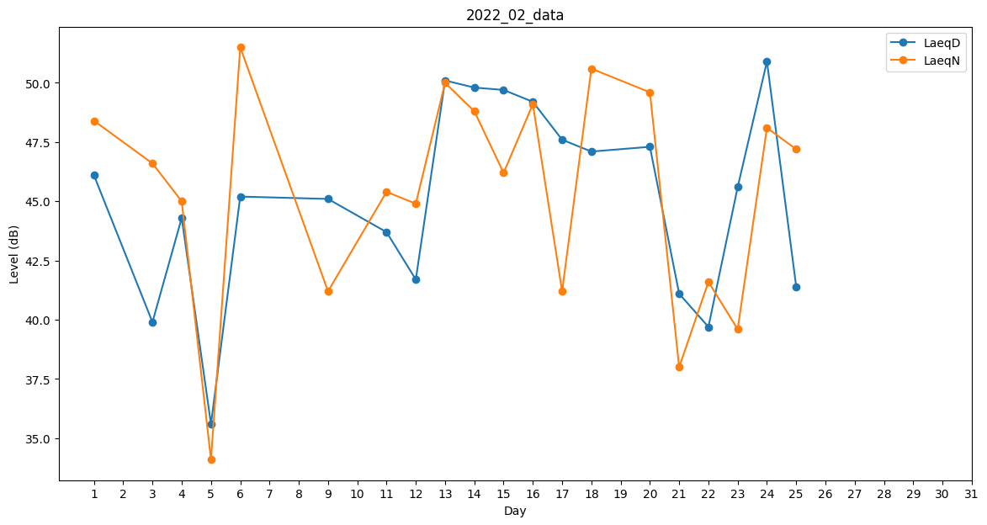
Day | LaeqD | LaeqN
1 | 46.1 | 48.4
2 | 0 | 44.1
3 | 39.9 | 46.6
4 | 44.3 | 45
5 | 35.6 | 34.1
6 | 45.2 | 51.5
7 | 41.3 | 0
8 | 0 | 42.4
9 | 45.1 | 41.2
10 | 47.2 | 0
11 | 43.7 | 45.4
12 | 41.7 | 44.9
13 | 50.1 | 50
14 | 49.8 | 48.8
15 | 49.7 | 46.2
16 | 49.2 | 49.1
17 | 47.6 | 41.2
18 | 47.1 | 50.6
19 | 48.1 | 0
20 | 47.3 | 49.6
21 | 41.1 | 38
22 | 39.7 | 41.6
23 | 45.6 | 39.6
24 | 50.9 | 48.1
25 | 41.4 | 47.2
26 | 33.8 | 0
27 | 0 | 0
28 | 0 | 30.4

